賃貸(居住用)
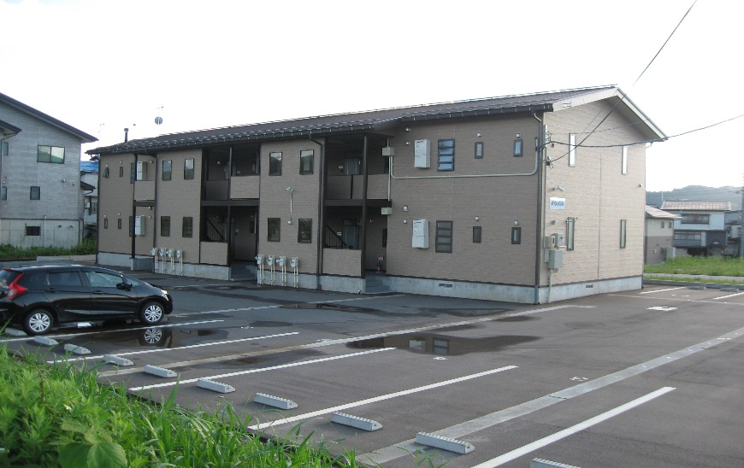
 |  |  |  |  |  |  | 物件種目 | アパート

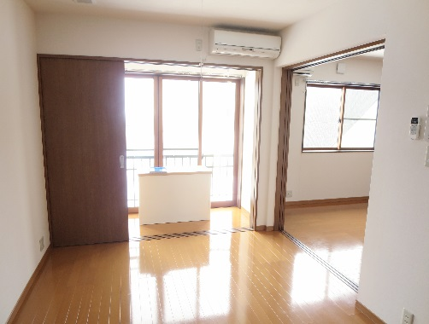
 |  |  |  |  |  |  | 最寄駅 | 小出駅

 |  |  |  |  |  |  | 間取ﾀｲﾌﾟ | 1ＬＤＫ

 |  |  |  |  |  |  | 賃貸条件 | 賃料 |  | 59,000 |  |  |  |  |  | 円

 |  |  |  |  |  |  |  | 一時 金等 |  | 礼金１ヶ月 仲介手数料１ヶ月

 |  |  |  |  |  |  | 所在地 | 魚沼市佐梨569-85
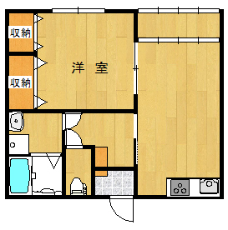

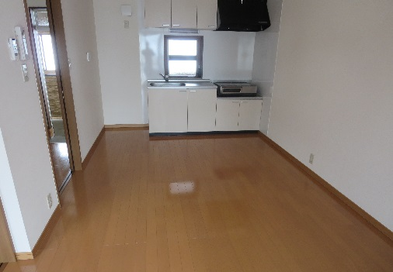
 |  |  |  |  |  |  | 交 通 | 上越線 小出駅

 |  |  |  |  |  |  | 建 物 | 建物名 |  |  | ＡＰ・ＫＡＮＯＵＹＡ205
 |  |  |  |  |  |  |  | 構造・規模 |  |  | 木造 |  |  |  | 2 階建 |  | 2 階部分
 |  |  |  |  |  |  |  | 使用部分面積 |  |  | ４０．２８㎡
 |  |  |  |  |  |  |  | 間取内訳 |  |  | 6帖洋室、ＬＤＫ，バス、トイレ
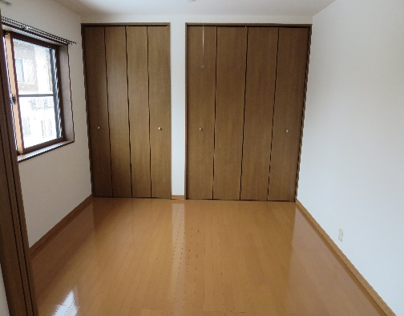
 |  |  |  |  |  |  | 築年月 |  | 平成25年5月 |  |  |  | 契約期間 |  | ２年
 |  |  |  |  |  |  | 管理費等 |  | １，０００円
 |  |  |  |  |  |  | 駐車場 |  | あり（1台）2台目3,000円
 |  |  |  |  |  |  | 現 況 |  | 空 |  |  |  | 入居日 |  | 即時
 |  |  |  |  |  |  | 本体設備 |  | 消雪パイプ
 |  |  |  |  |  |  | 各戸設備 |  | エアコン
 |  |  |  |  |  |  | 保 険 |  | ２年 18,000
 |  |  |  |  |  |  | 備 考 |  | クリーニング費40,000円

 |  |  |  |  |  |  | 会員番号 |  |  |  |  |  | 物件番号

 |  |  |  |  |  |  |  |  |  |  |  |  |  | 物件番号

 |  |  |  |  |  |  |  |  |  |  |  |  |  |  |  |  |  | 物件所在
新潟県知事免許 | （６） | 第 | 3910 | 号 | 〒946-0011 魚沼市小出島124番地73 | 【客付会社様へ】 |  |  |  |  |  | ■手 数 料 ：
平成開発株式会社 |  |  |  |  | TEL:025-792-7858
 |  |  |  |  |  |  |  |  |  |  |  | ■取引態様：
 |  |  |  |  | E-MAIL:heiseire@coral.ocn.ne.jp
 |  |  |  |  |  |  |  |  |  |  |  | ■情報公開日：

